Database Mirroring
I. Database Mirroring
 | Cung cấp tính sẵn sàng cao cho cơ sở dữ liệu
 | Tính năng này được dùng trên một database với chế độ Full recovery

I. Môi trường cần thiết cho Database Mirroring
 | ***Cần có SQL Server 2012 bản quyền để thực hiện tạo Database Mirroring
 | ***Windows Server 2008 sp1 32bit có hỗ trợ SQL Server 2012
 | ***Với những Windows đã hỗ trợ SQL Server 2012 thì không phải thực hiện update windows
 |  | Tham khảo những hệ điều hành hỗ trợ SQL Server 2012 |  |  | http://msdn.microsoft.com/en-us/library/ms143506.aspx

 |  | Cách thực hiện update Windows Server 2008 sp1 32bit
 |  |  | - Download và Install framework 3.5 link dưới
 |  |  |  | http://www.microsoft.com/en-us/download/confirmation.aspx?id=22
 |  |  |  | http://www.microsoft.com/en-us/download/details.aspx?id=18136
 |  |  | - Download và Install powershell 2.0 link dưới
 |  |  |  | http://www.microsoft.com/en-us/download/details.aspx?id=11829

II. Cài đặt Database Mirroring

 | 1. Mở SQL Server Management Studio, connect tới 2 instance vừa tạo ở trên bằng "Windows Authentication"
 | 2. Tại instance SERVER1, Create database và table bằng truy vấn dưới
 |  | CREATE DATABASE test
 |  | GO
 |  | CREATE TABLE test.dbo.tbl_test (id INT IDENTITY(1,1), name VARCHAR(max))
 |  | GO
 |  | INSERT INTO test.dbo.tbl_test(name) VALUES('data')
 |  | GO
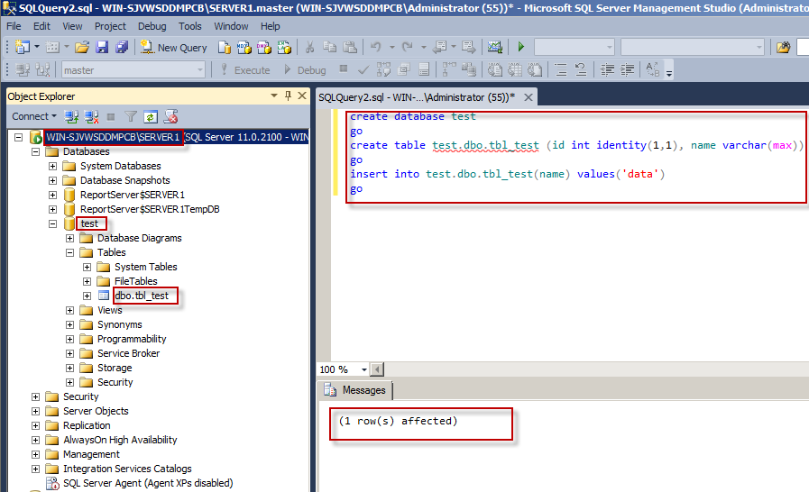

 | 3. Tạo folder chứa file backup tại ổ C có tên Backup

 | 4. Thực hiện backup database vừa tạo ở trên
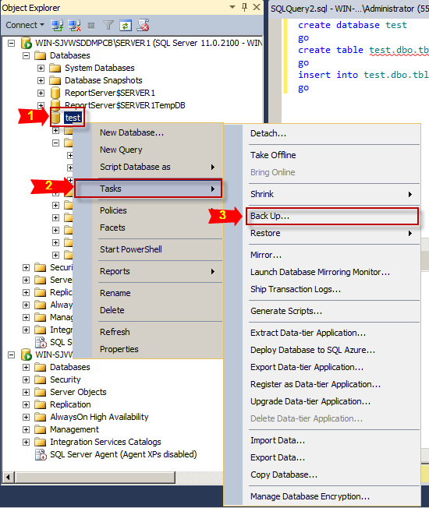
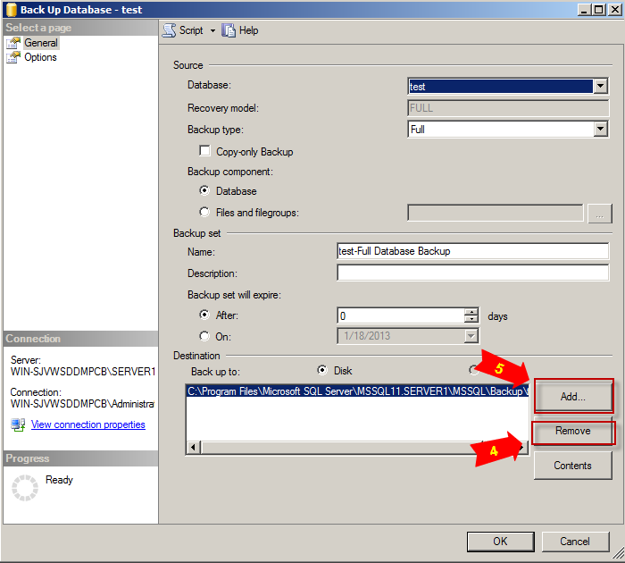

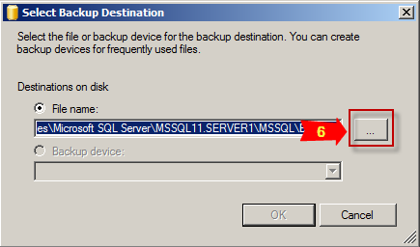
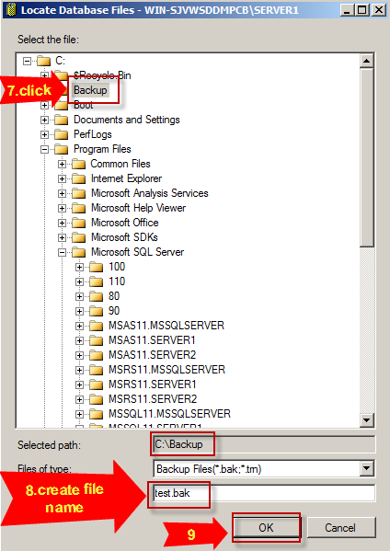

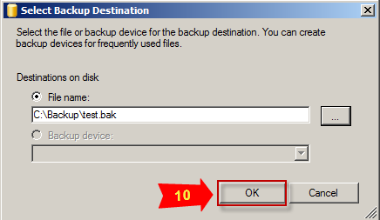
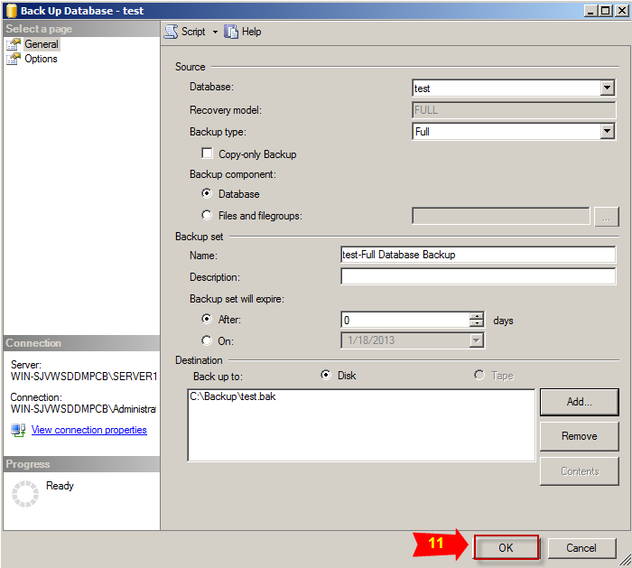

 | 5. Tại instance SERVER2, thực hiện restore database bằng file backup vừa thực hiện ở trên
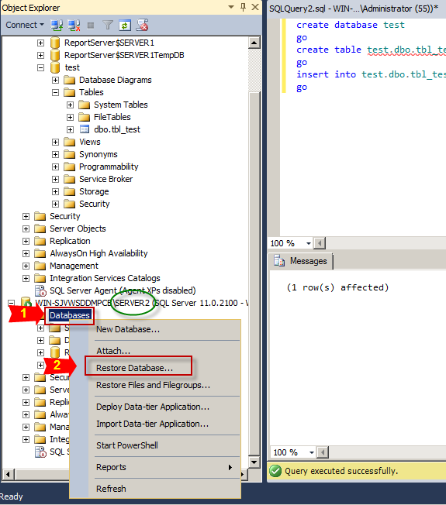
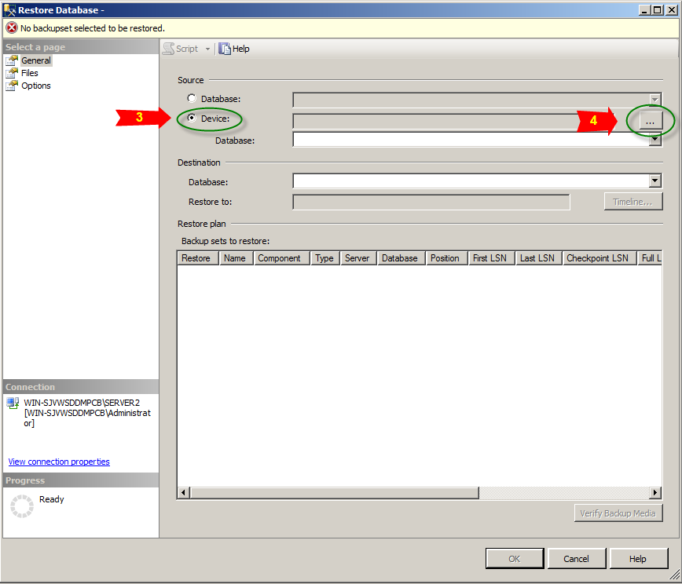

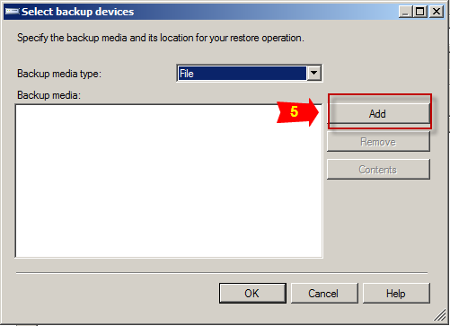
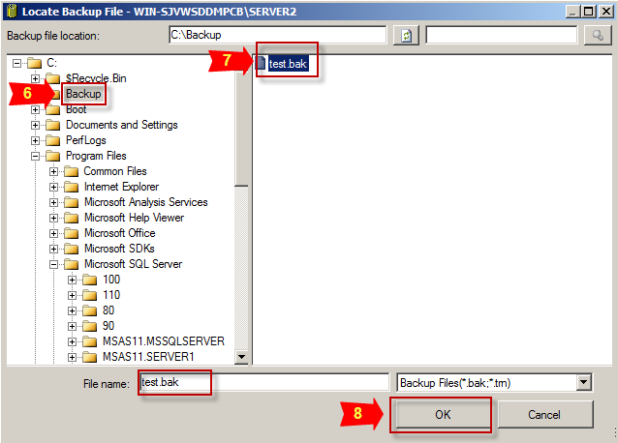

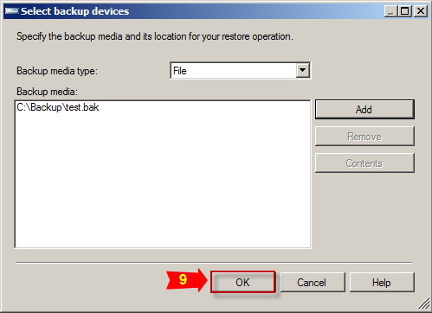
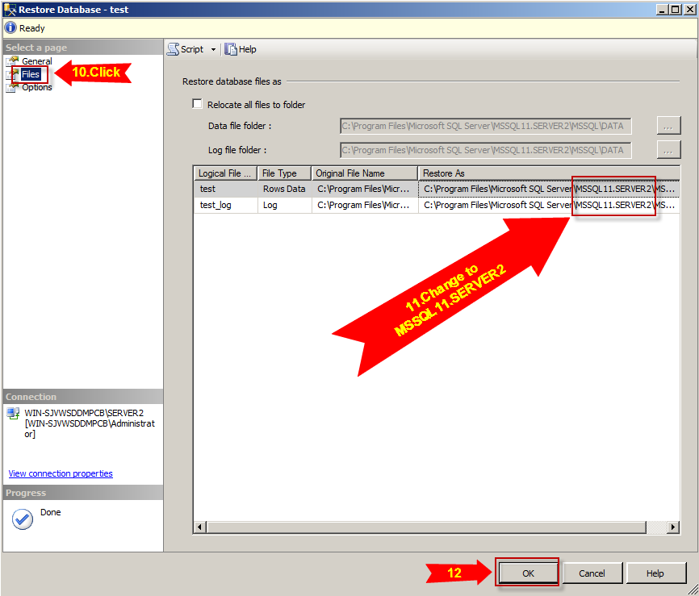

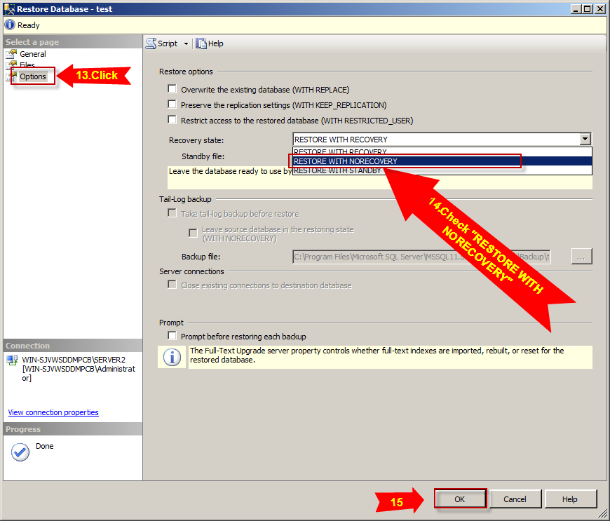

 | 6. Tại instance SERVER1, thực hiện backup transaction log
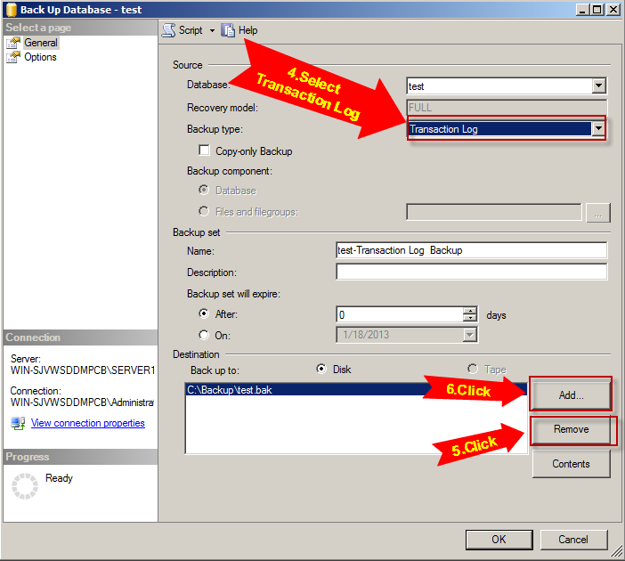

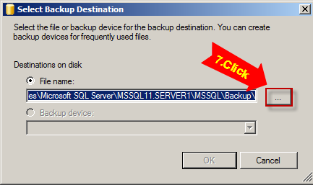
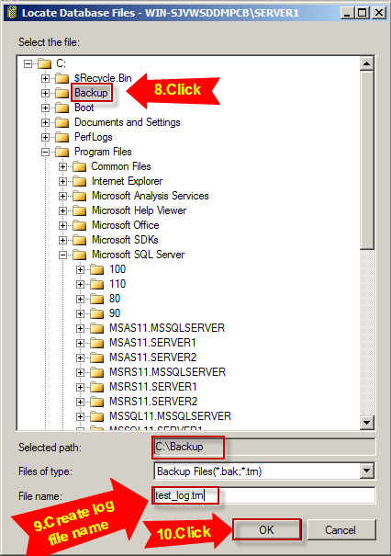

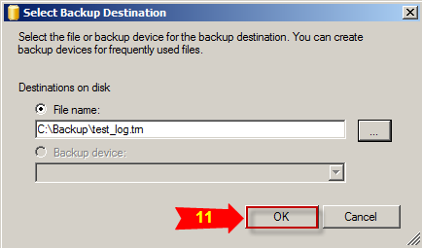
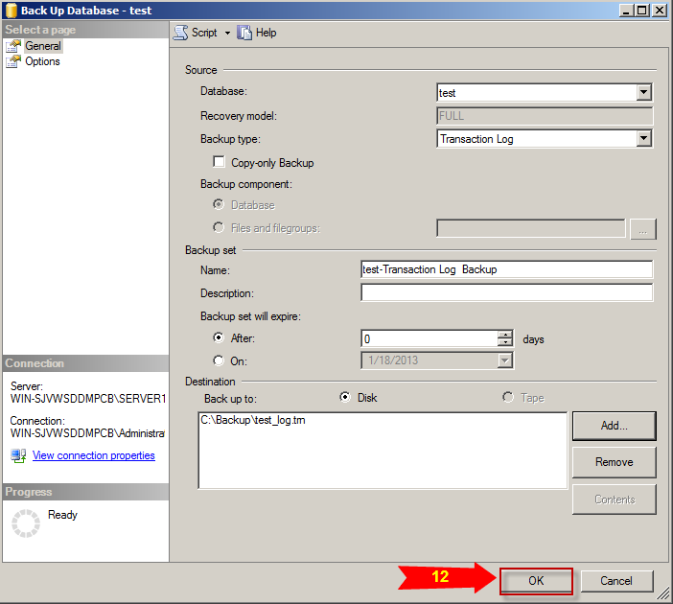

 | 7. Tại instance SERVER2, thực hiện restore log file ở trên
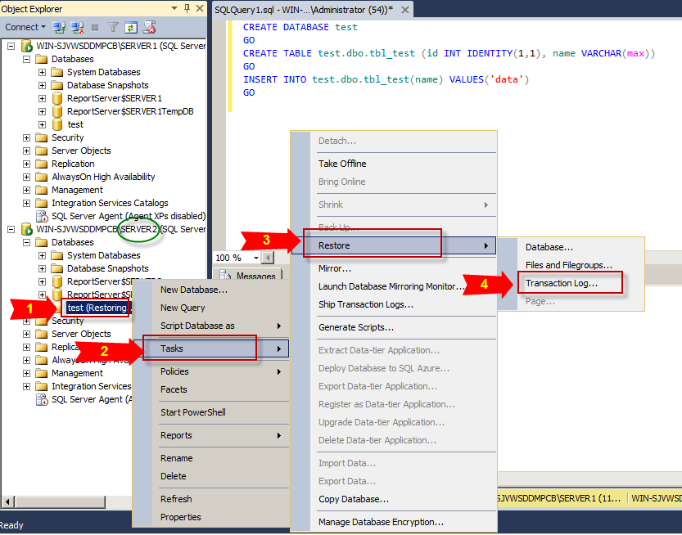
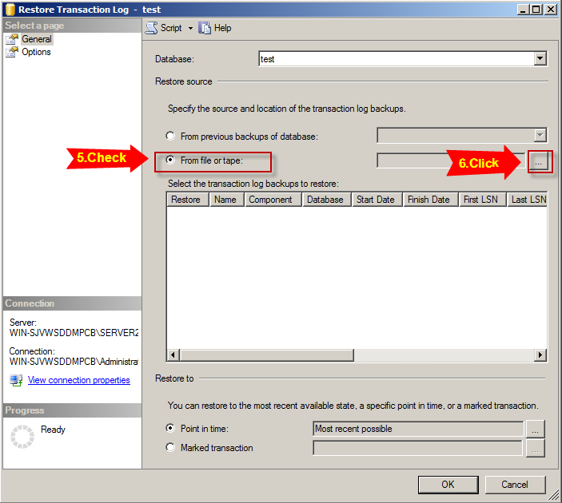

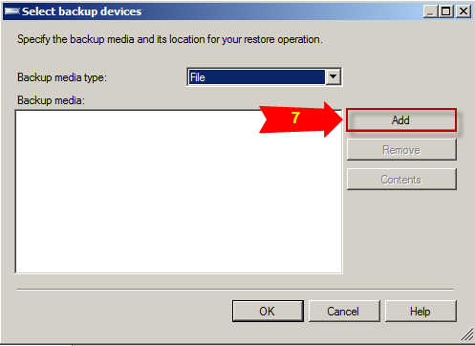
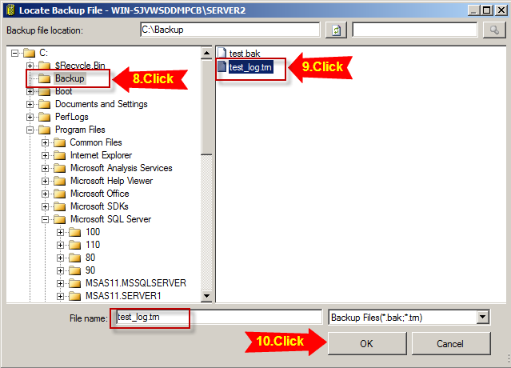

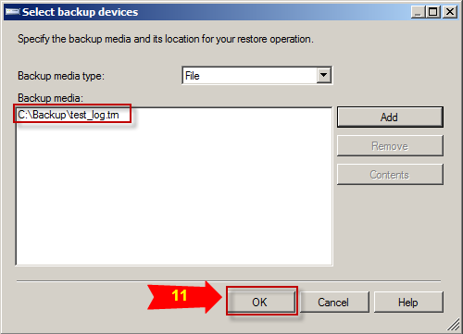
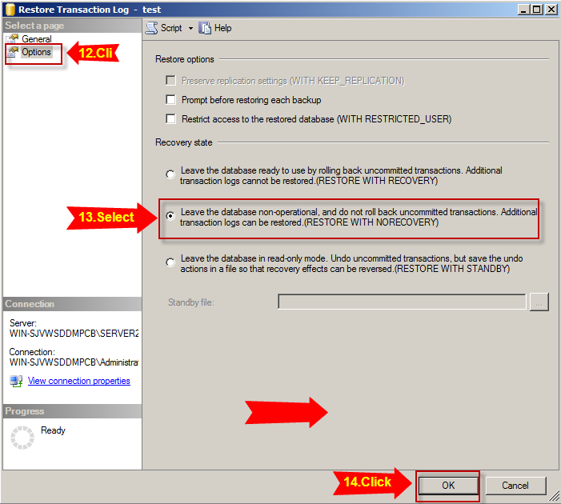

 | 8. Tại instance SERVER1, thực hiện tạo database Mirroring
 |  | 8.1 Click chuột phải vào database "test" => Chọn Task => Chọn Mirror…
 |  | 8.2 Click Configure Security… => Click Next => Chọn No và Click Next
 |  | 8.3Trong Principal Server Instance, tại Endpoint name gõ "Mirroring_Endpoint" => Click Next
 |  | 8.4 Trong Mirror Server Instance => Click Connect… => Chọn Server name là instance SERVER2 => Click Connect
 |  | 8.5 Trong Mirror Server Instance, tại Endpoint name gõ "Mirroring_Endpoint" => Click Next
 |  | 8.6 Click Next => Click Finish => Click Close
 |  | 8.7 Trong Database Properties có chứa button Start Mirroring, không tác động gì và quay lại màn hình SQL Server Management Studio
 |  | 8.8 Tại SQL Server Management Studio, với mỗi instance SERVER1 + SERVER2 mở query và thực hiện truy vấn dưới
 |  |  | GRANT CONNECT on ENDPOINT::Mirroring_Endpoint TO [NT AUTHORITY\NETWORK SERVICE];
 |  | 8.9 Quay lại Database Properties => Click button Start Mirroring => Click Yes
 |  | 8.10 Chờ sau khi quá trình start thành công như bên dưới
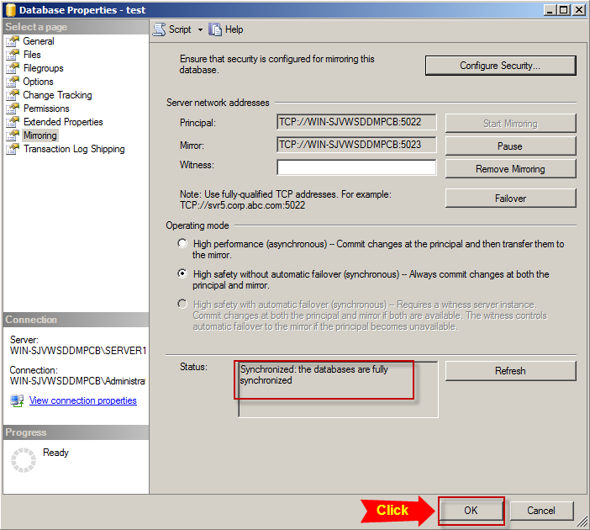

 | 9. F5 database ở cả 2 instance sẽ thấy xuất hiện trạng thái Principal, Mirroring và Synchronized

